TECHO KEDER
stock techo keder

cantidad | material | TALLE/MEDIDA | imagen | observacion

70 | HORIZONTAL - DIAGONAL EN PLANTA KEDER | 2,57 x 1 MTS
108 | VIGA CELOSÍA / VIGA TRANSVERSAL KEDER | 2,57 x 0,55 MTS
79 | HORIZONTAL KEDER | 2,57 MTS
22 | SOPORTE KEDER | 0,73 MTS | 
24 | VIGA DE ARRANQUE KEDER
12 | VIGA CENTRAL/CUMBRERA KEDER |  | 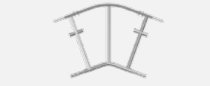
26 | VIGA KEDER | 3 MTS
15 | DIAGONAL EN PLANTA | 2,57 x 1,5 MTS
32 | HA KD XL VIGA CELOSÍA | 2 MTS
160 | GI PASADOR ABATIBLE | 12 MM | 
200 | GI PASADOR | 2,8 MM
140 | BULÓN KEDER | 12x95 MM
12 | CONEXIÓN DE TIRANTE PARA VARILLA ROSCADA KEDER
13 | PIEZA DE CONEXIÓN TIRANTE KEDER
15 | CONEXIÓN DE ROSCA PARA TIRANTE KEDER
8 | ESPIGA HUECA P TIRANTE |  | 
9 | CONEXIÓN DE TIRANTE KEDER
23 | VARILLA ROSCADA | 4 MTS

TECHO CASSETE
stock techo CASSETTE

cantidad | material | TALLE/MEDIDA | imagen | observacion

46 | TUBO TRANSVERSAL | 2,57 MTS
295 | CLIP DE SEGURIDAD | 2,8 MM
6 | VIGA CELOSIA ACERO 450LW | 0.45 X 3.25 MTS | 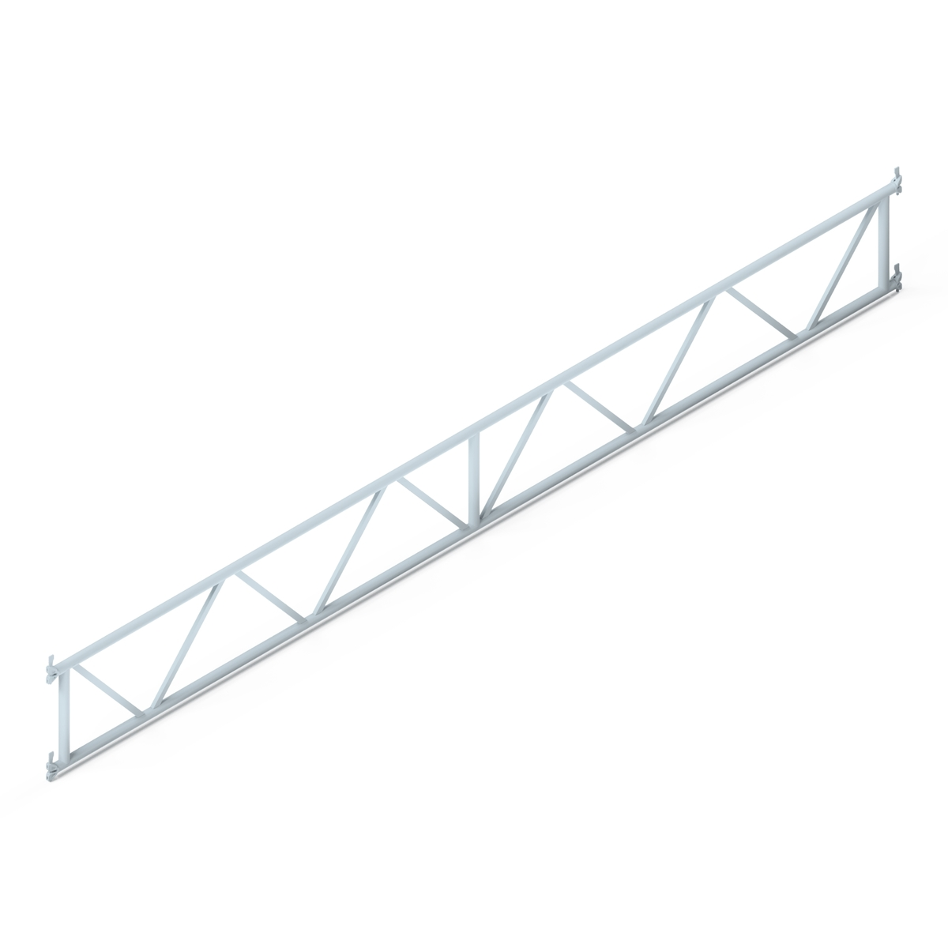
12 | VIGA CELOSIA ACERO 450LW | 0.45 X 5.32 MTS
14 | VIGA DOS AGUAS CASSETTE
26 | VIGA DE CUBIERTA | 2 MTS
72 | VIGA DE CUBIERTA | 3 MTS
77 | VIGA CELOSIA DE UNION | 2,57 MTS | 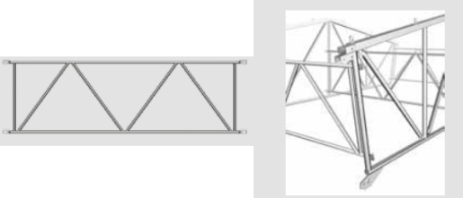
28 | CHAPA | 1 X 2,57 MTS | 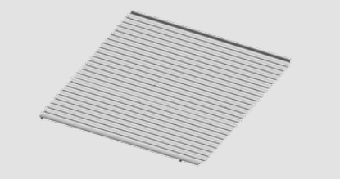
132 | CHAPA | 2 X 2.57 MTS
12 | CHAPA 2 AGUAS | 2.57 M | 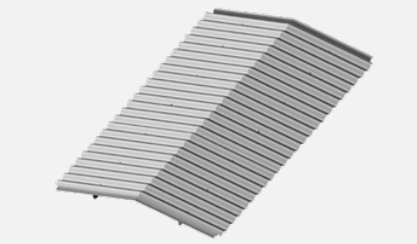
26 | APOYA TECHO | P/ 0.73 M - 1.09 M | 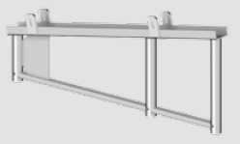
26 | BARRA INICIAL TIRANTE | 6 MTS
12 | BARRA INTERMEDIA TIRANTE | 4 MTS
13 | BARRA INTERMEDIA TIRANTE | 6 MTS
100 | TORNILLO P/ESPIGA C TUERCA | 12X60 | 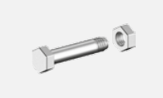
152 | TORNILLO P/ESPIGA C TUERCA | 14X65
36 | ESPIGA UNIÓN (MACIZA) |  | 
18 | ESPIGA VIGA CELOSÍA ACERO 450 LW | T16
81 | BULÓN GALVANIZADO (BALA CORTO) | 30X50
23 | BULÓN GALVANIZADO (BALA LARGO) | 30X64
186 | BULÓN MM C/ PASADOR | 14X77 MM
109 | BULÓN MM C/ PASADOR | 14X107 MM | 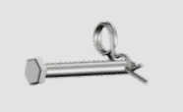
340 | CUÑA C/ GANCHO P/ CHAPAS |  | 
46 | CUÑA P/ APOYO DE TECHO
342 | BASE P/ CHAPAS DE TECHO
24 | GRAPA GIRATORIA |  | 
96 | GRAPA FIJA |  | 

TECHO JORDAN
stock techo JORDAN

cantidad | material | TALLE/MEDIDA | imagen | observacion

3 | DADO CENTRAL
4 | DADO 40/40 |  | 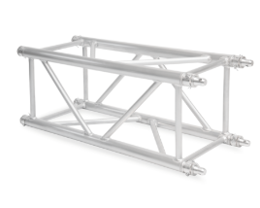
6 | DADO 70/40 |  | 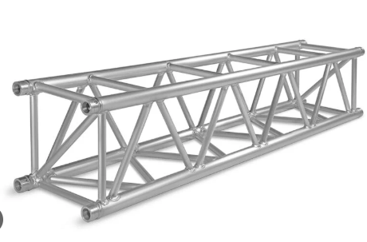
3 | DADO 70/70
6 | DADO PUNTERA |  | 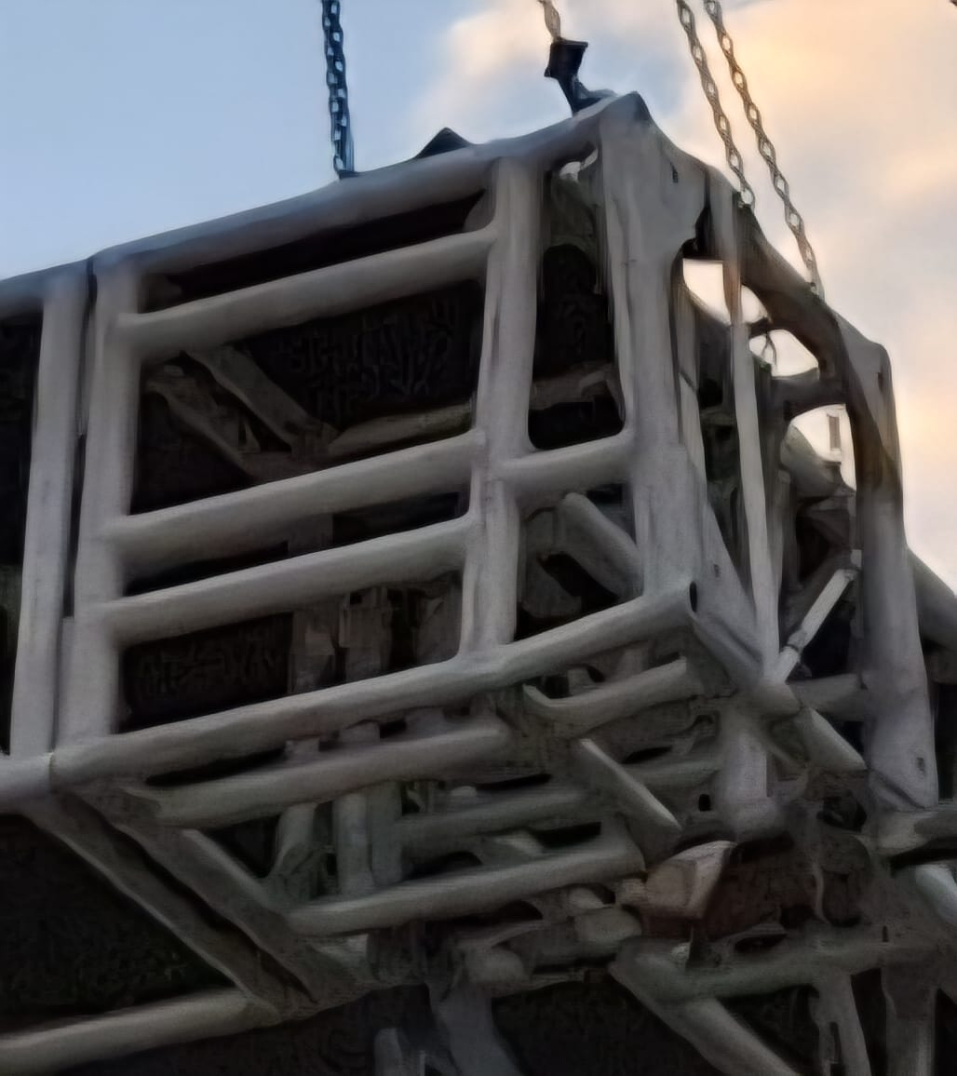
2 | TRAMO TRIANGULAR DE 30/30 |  | 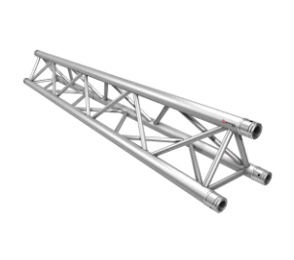
6 | TRAMO 40/40 | 2 MTS | 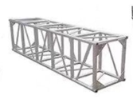
7 | TRAMO 40/40 | 3 MTS
2 | TRAMO 40/40 CONEXION | 2 MTS | 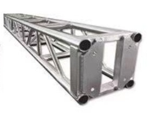
3 | TRAMO 40/40 CONEXION | 3 MTS
13 | TRAMO 60/60 2,00 MTS | 2 MTS
8 | TRAMO 60/60 1,55 MTS | 1,55 MTS

DEPOSITO
stock DEPOSITO + PAÑOL

cantidad | material | TALLE/MEDIDA | IMAGEN | estado | observacion

1798 | COLITA DE CHANCHO
40 | ROSETAS MOVILES |  | 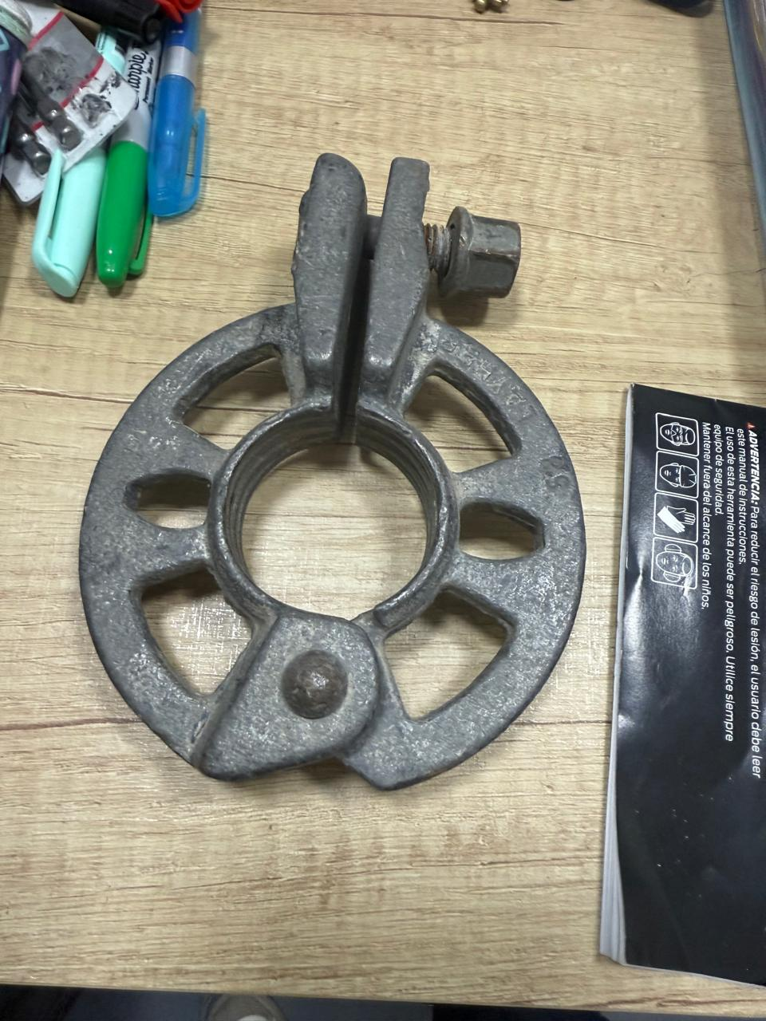
10 | NUDO DE GUIA MÓVIL |  | 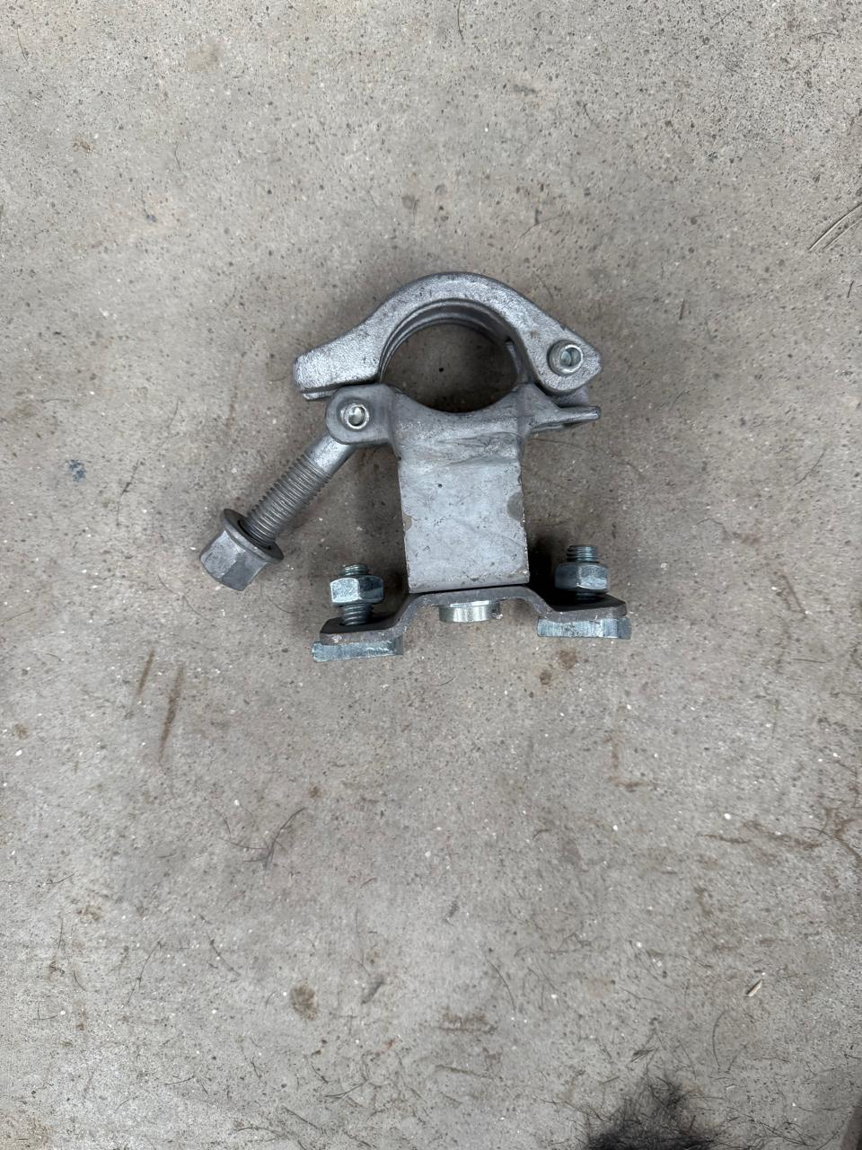
91 | DOBLE CABEZAL ALLROUND |  | 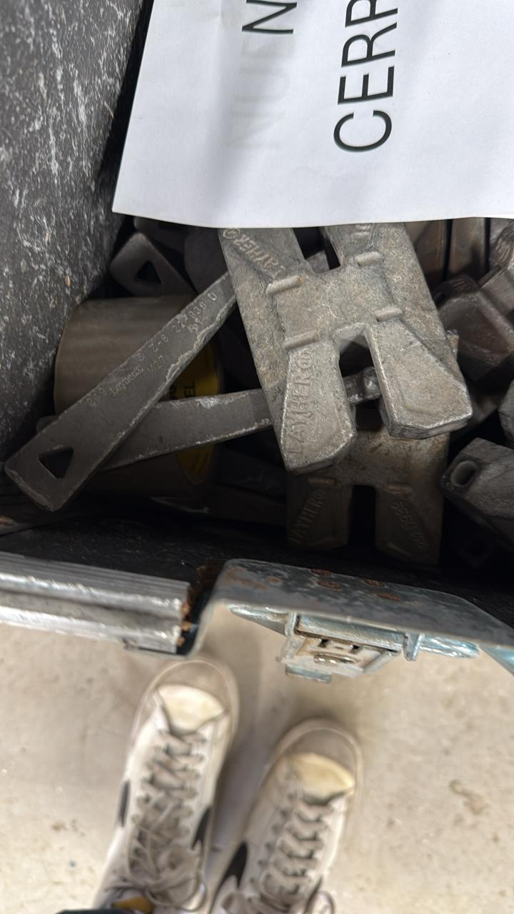
82 | NUDO DE GUÍA HORIZONTAL | CORTO | 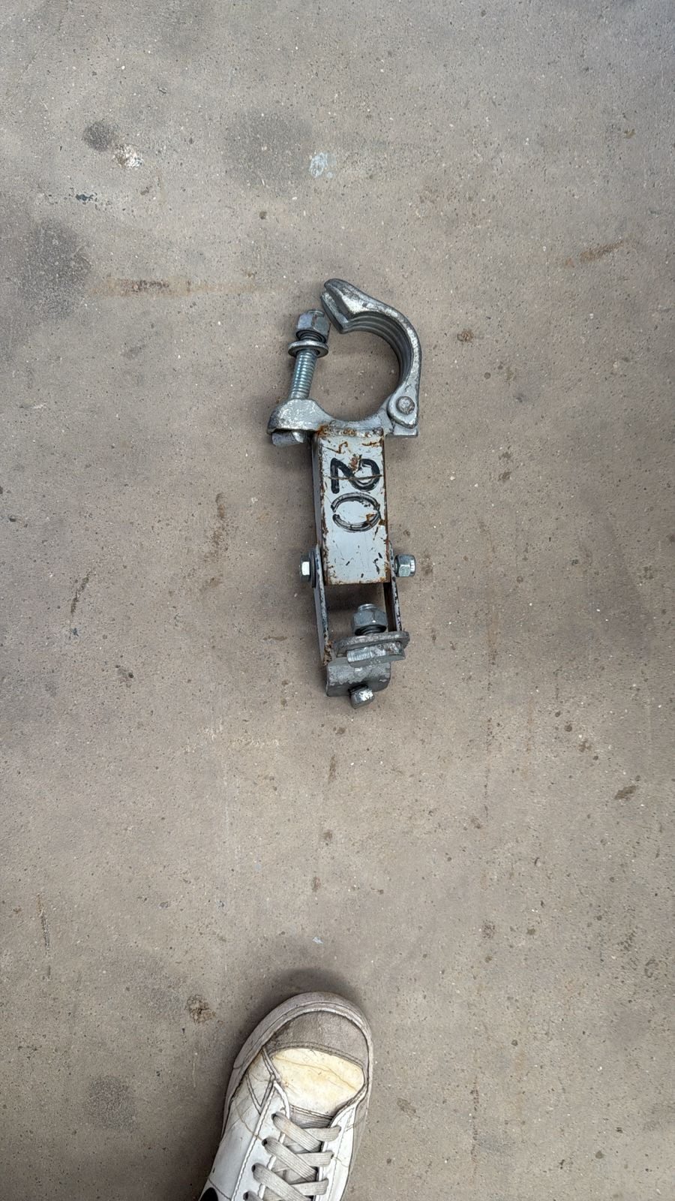
80 | NUDO DE GUÍA HORIZONTAL | LARGO | 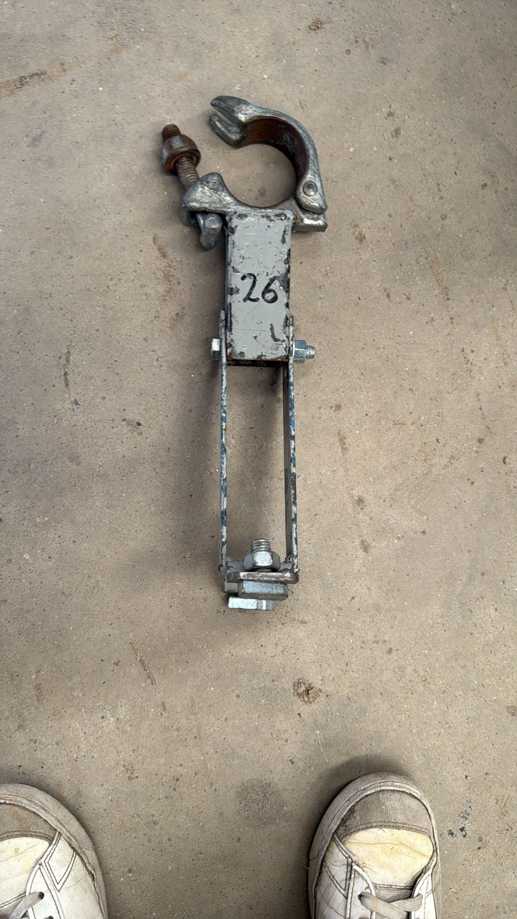
182 | NUDO LAYHER ORIGINAL |  | 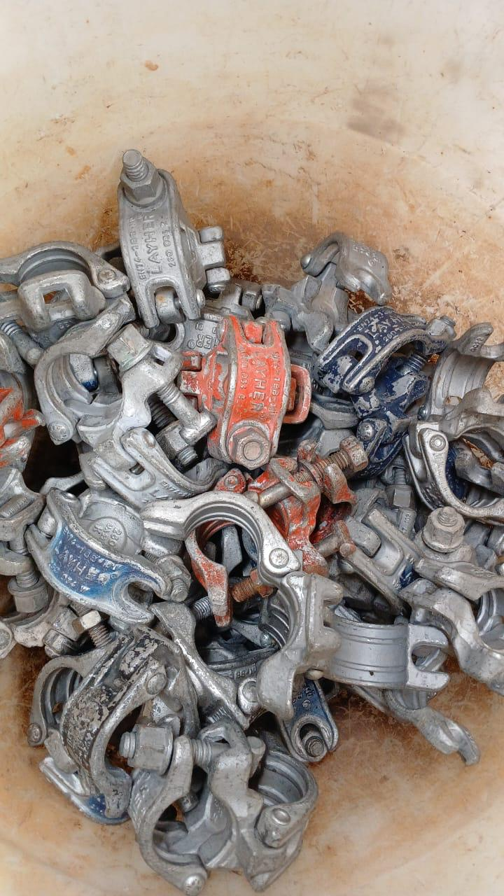
16 | DESVIADOR DE RAMPA | 0.50 | 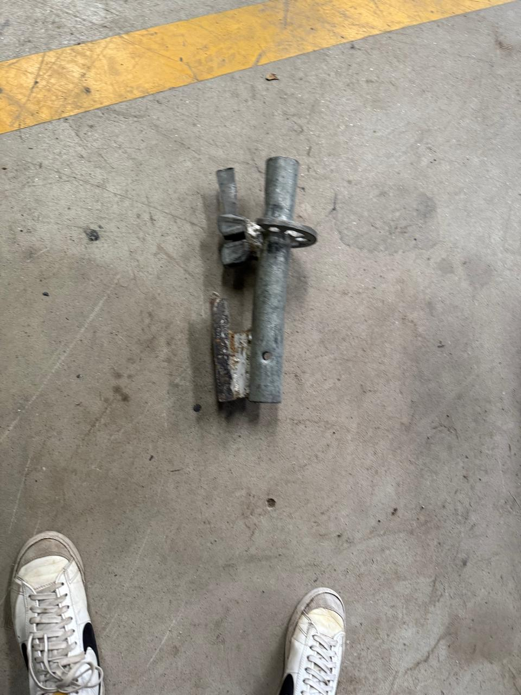
181 | NUDO RÉPLICA |  | 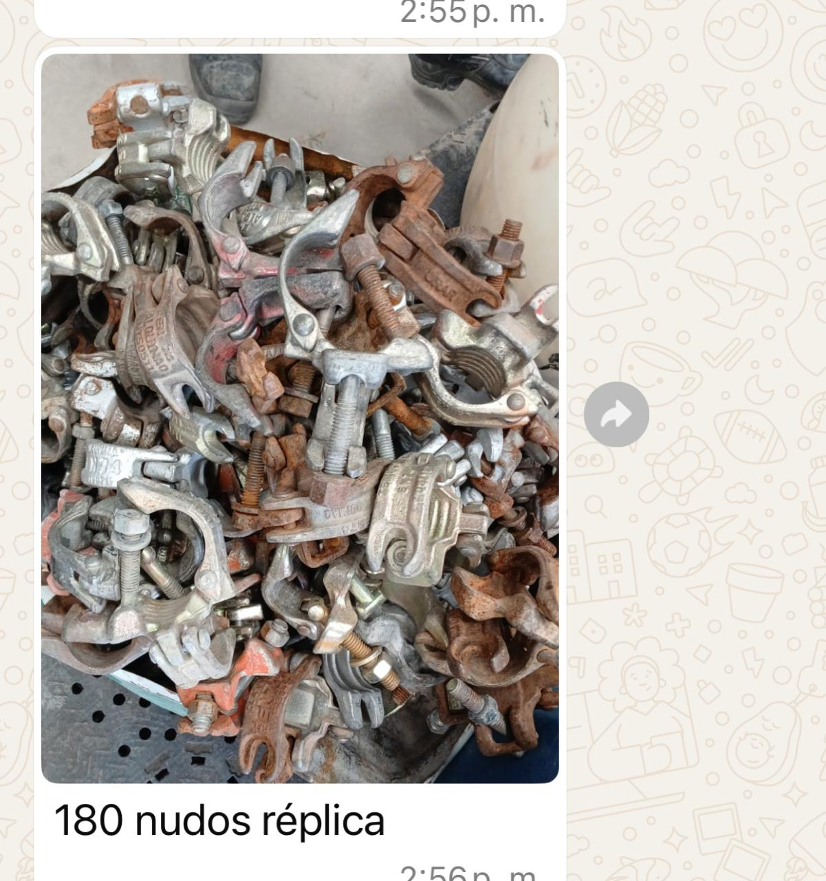
31 | NUDO LAYHER MÓVIL |  | 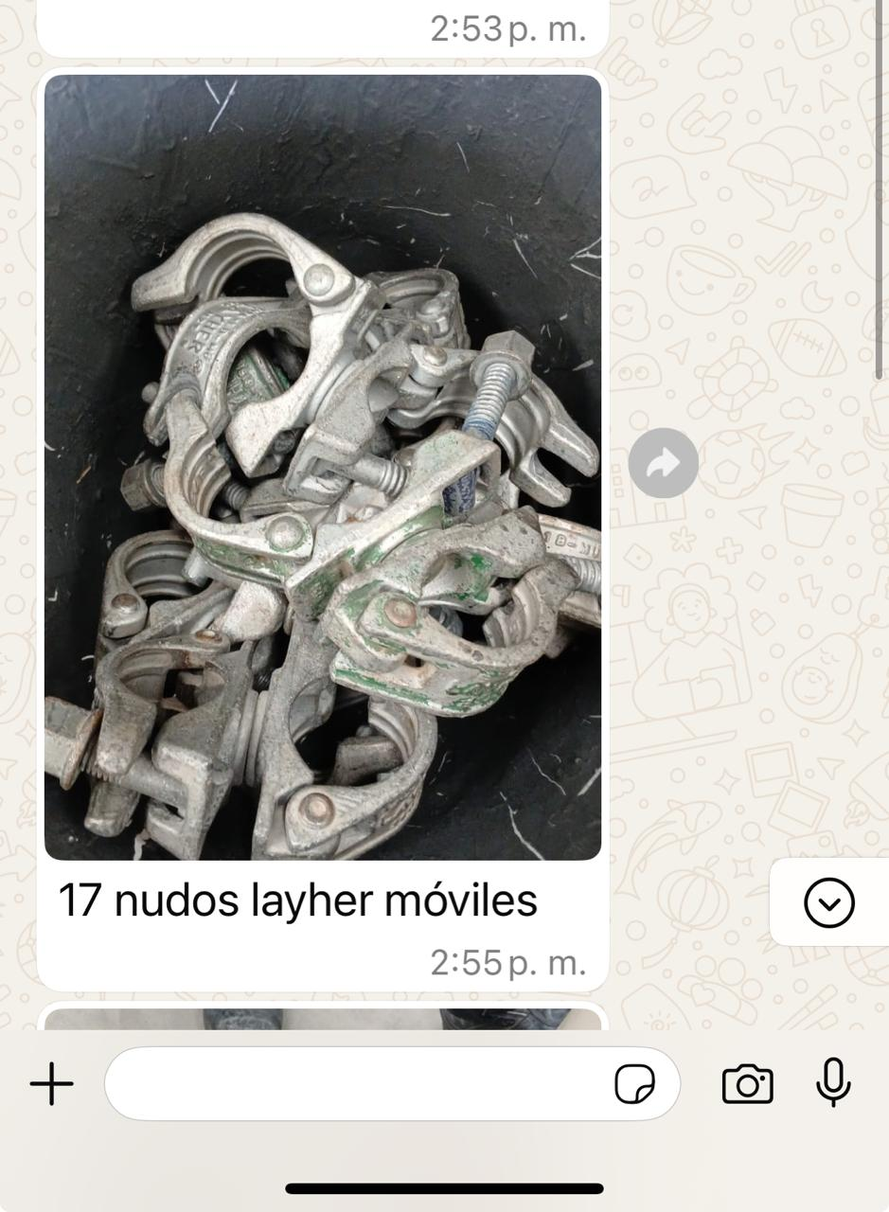
170 | NUDO DE GUÍA VERTICAL |  | 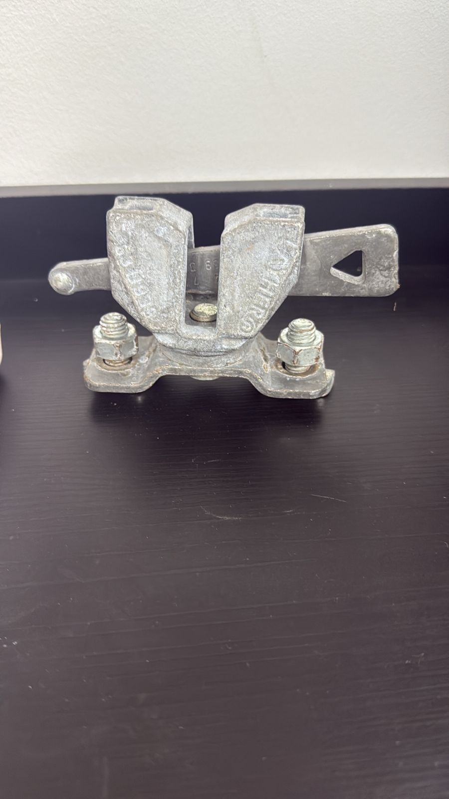
55 | NUDO PARA CERRAMIENTO |  | 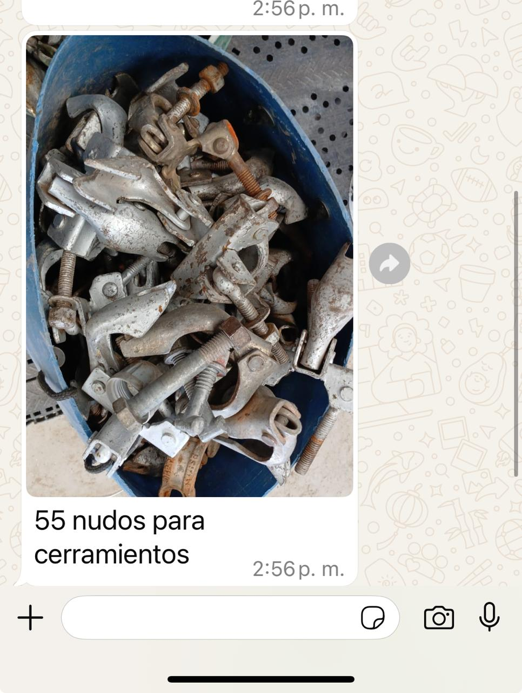
11 | RUEDA PARA TARIMA ROJA |  | 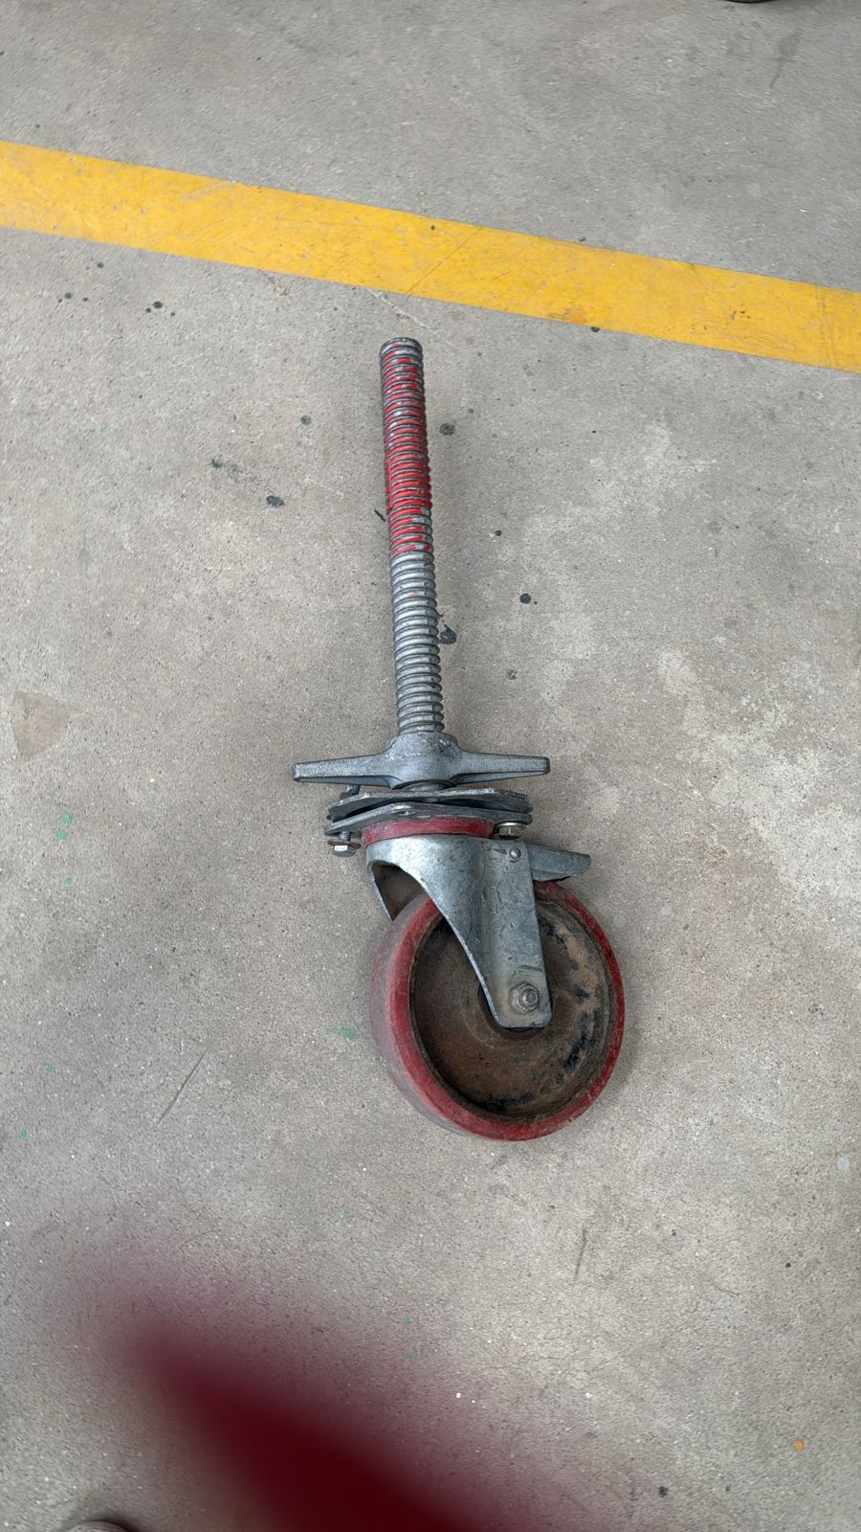
39 | VIGA PUENTE |  | 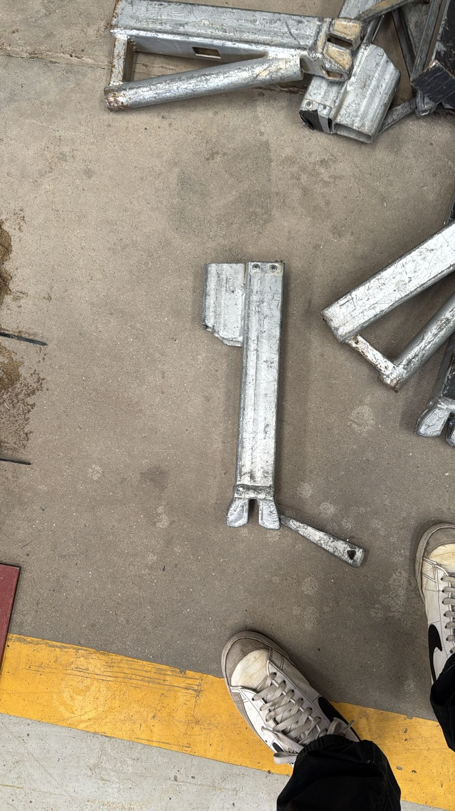
8 | RUEDAS PARA TARIMAS CASERAS |  | 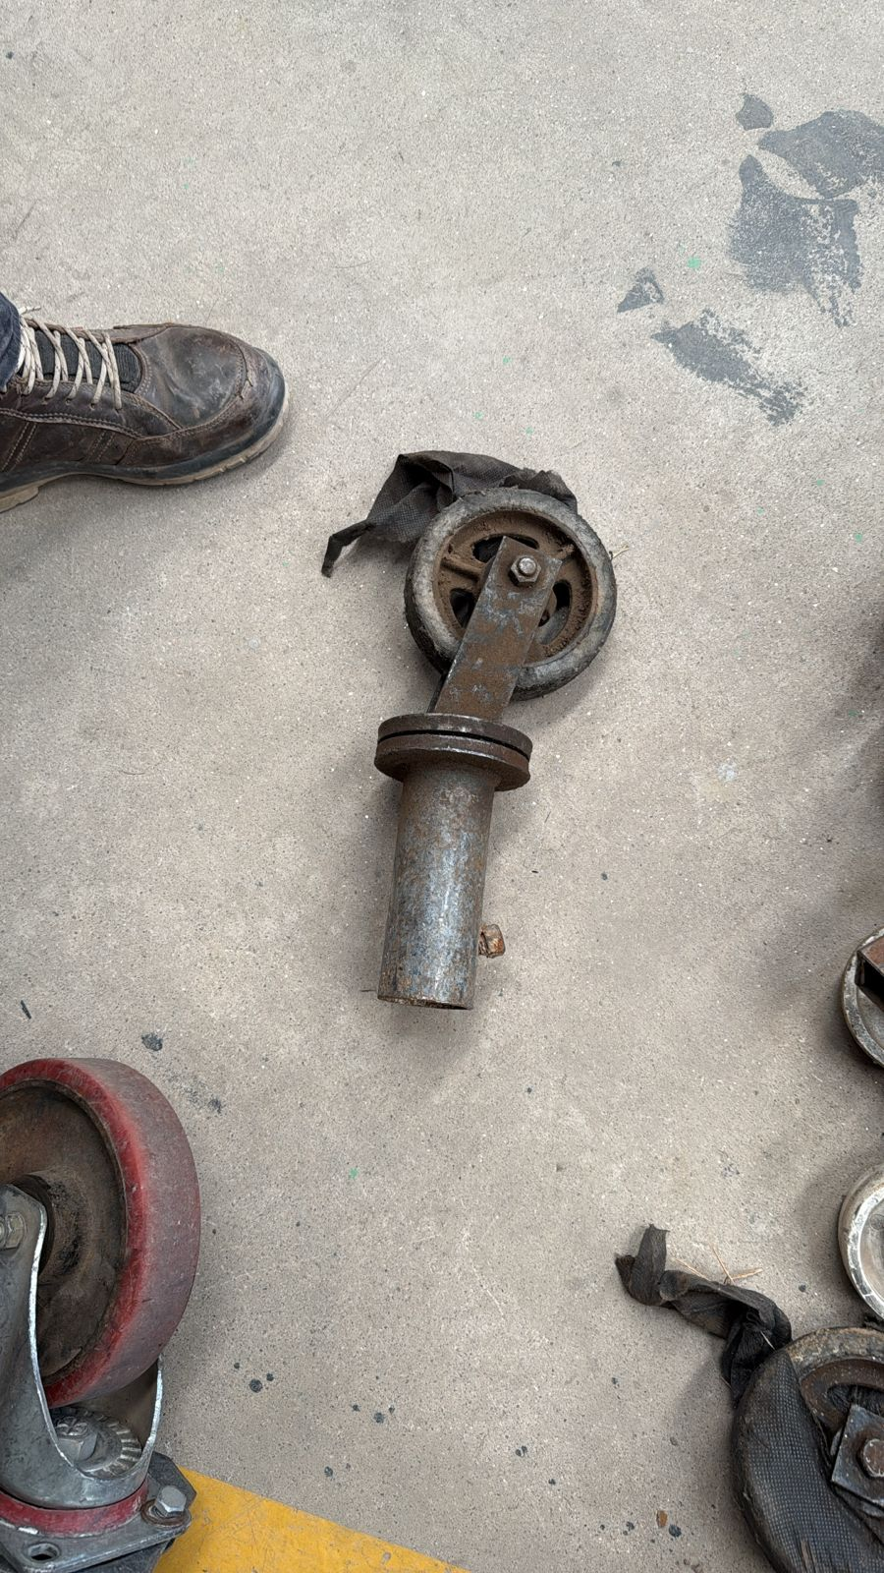
28 | RUEDA PARA TARIMAS BLANCA |  | 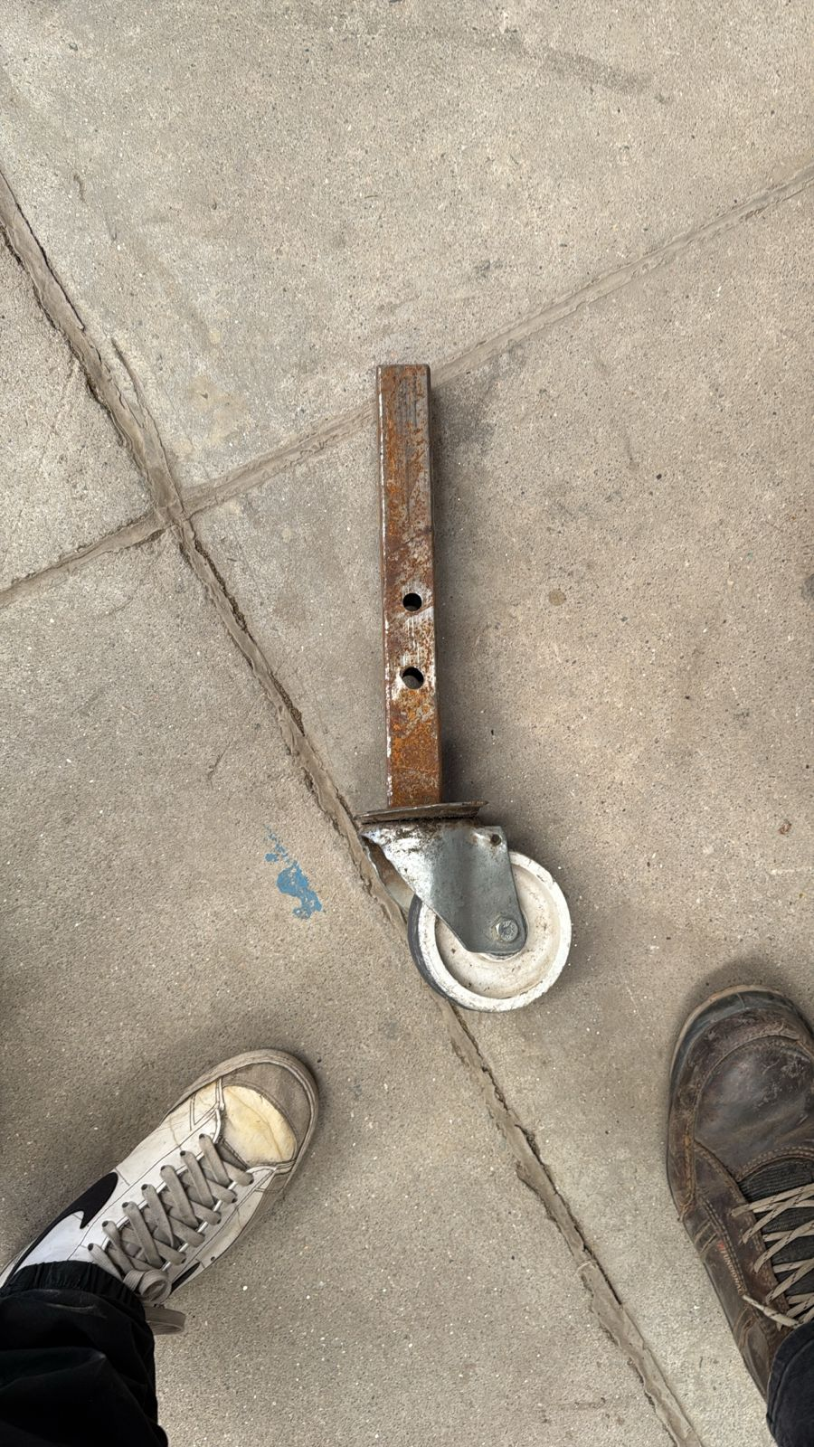
4 | DESVIADOR DE RAMPA DE 1.50MTS |  | 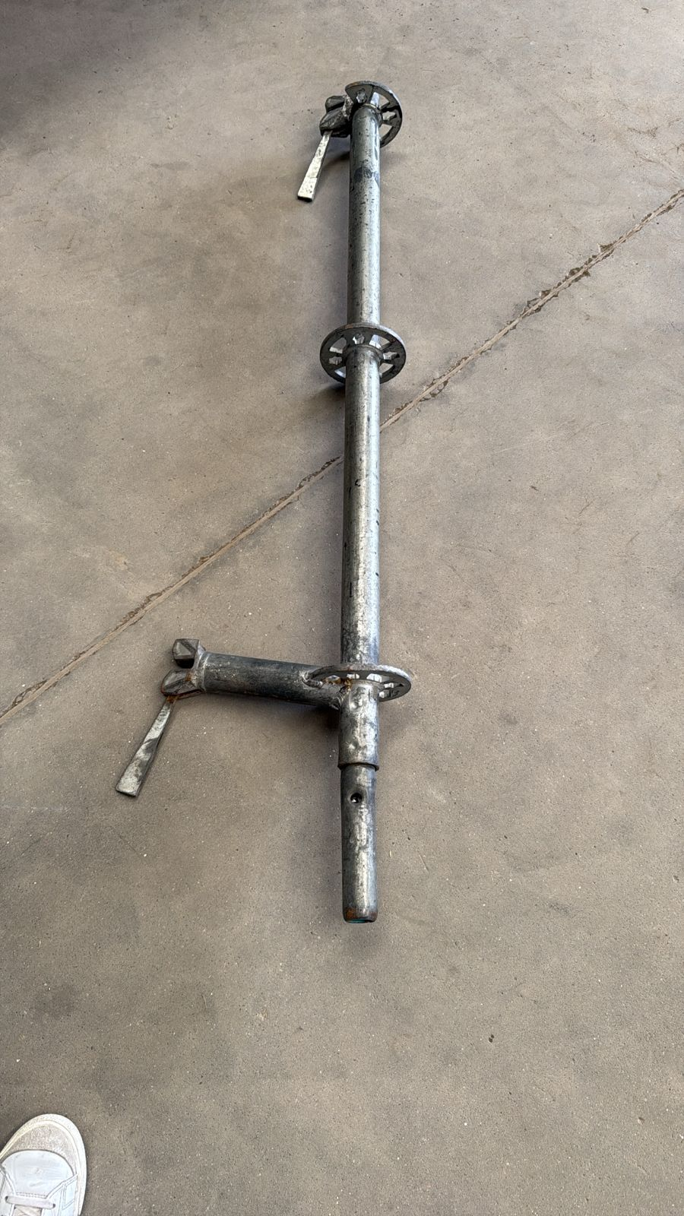
12 | COLLARIN PARA TARIMA DE 18CM |  | 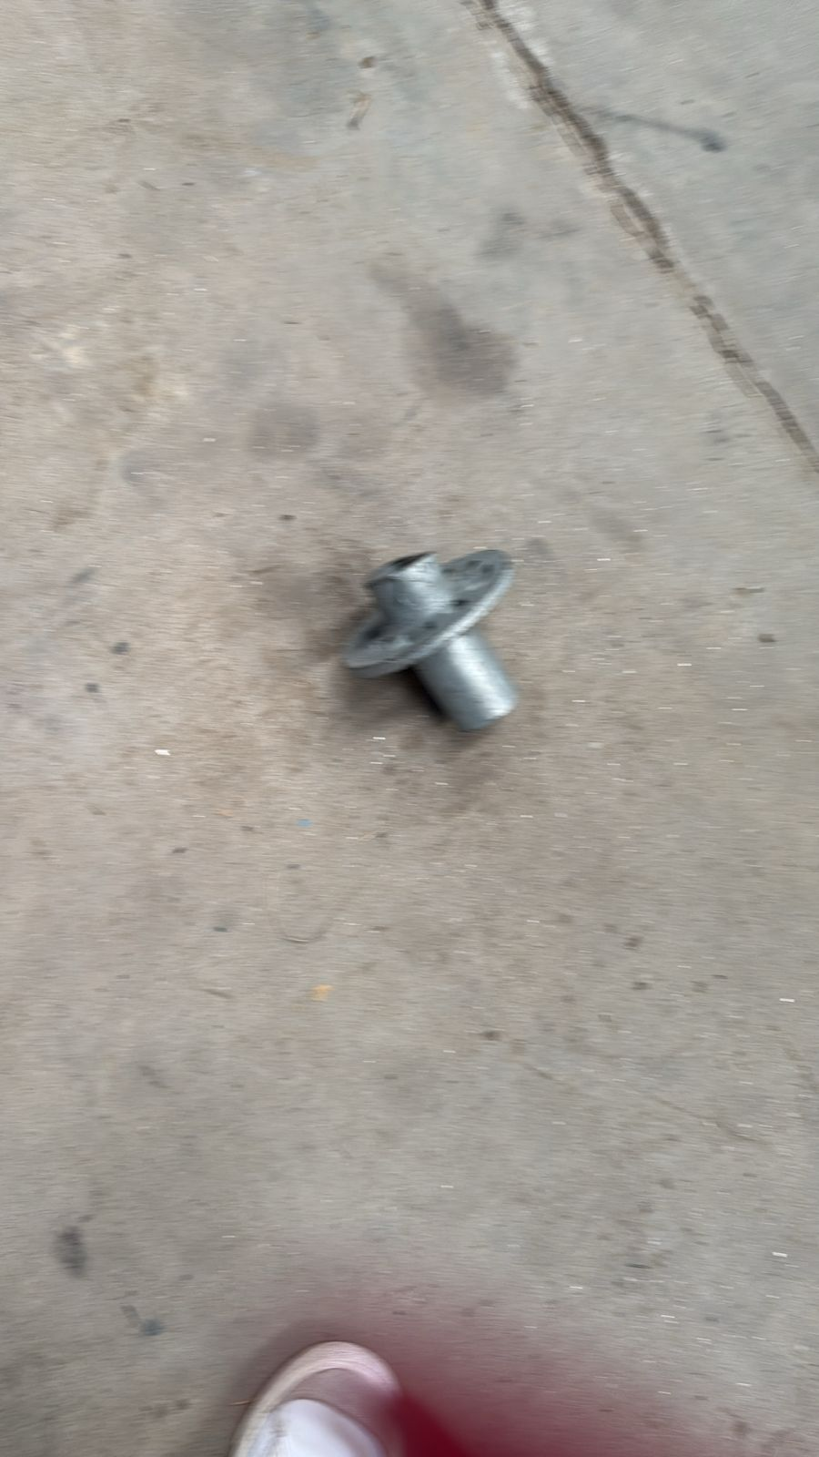
2 | CAÑO PARA HACER PORTICO DE 5.14 CON VIGA DE 2,57 |  | 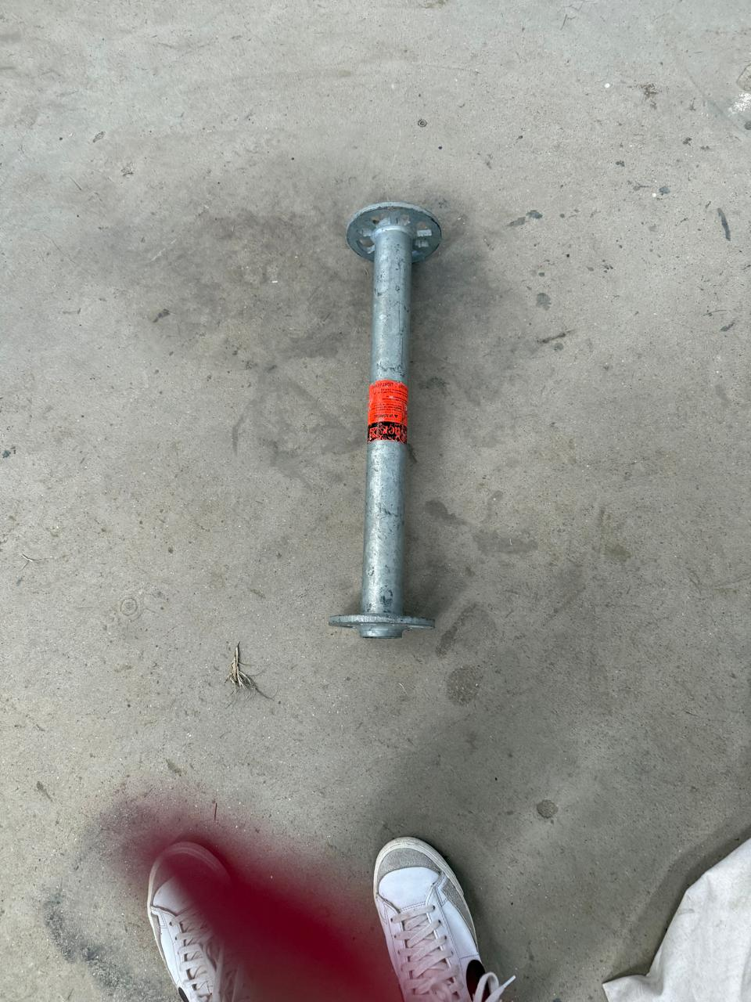
4 | TORRE PARA TARIMA DE 0.40 |  | 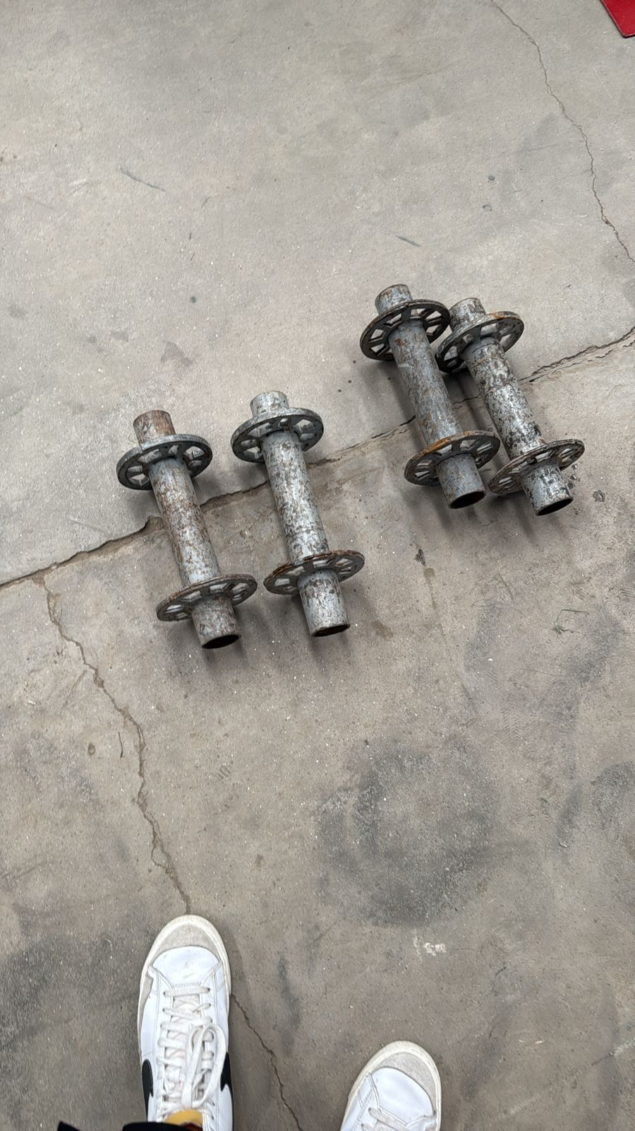
4 | COLLARIN REPLICA |  | 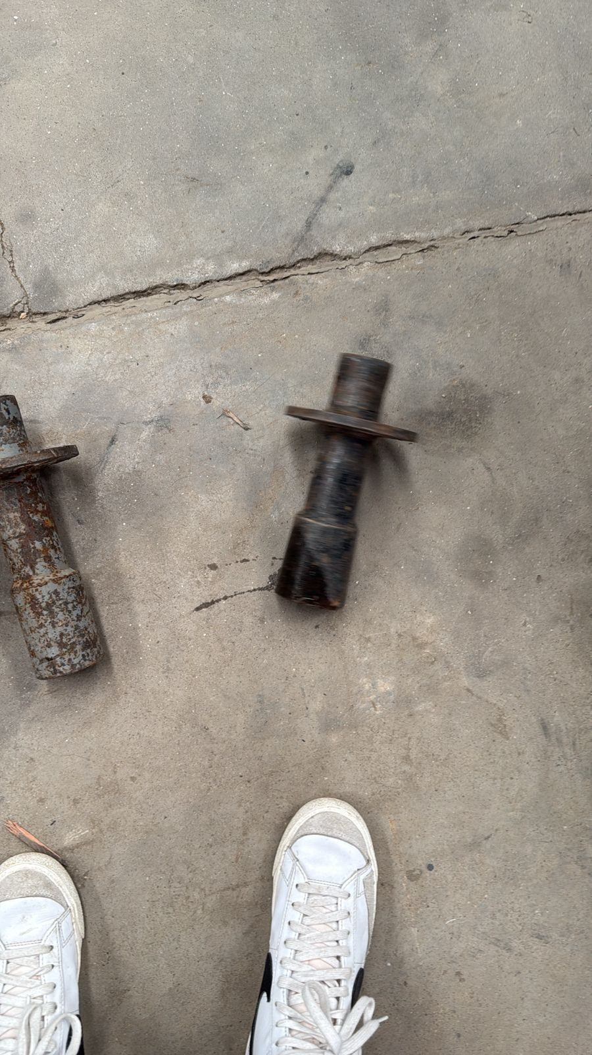
14 | TORRE DE 0.46 SIN GUYON REPLICA |  | 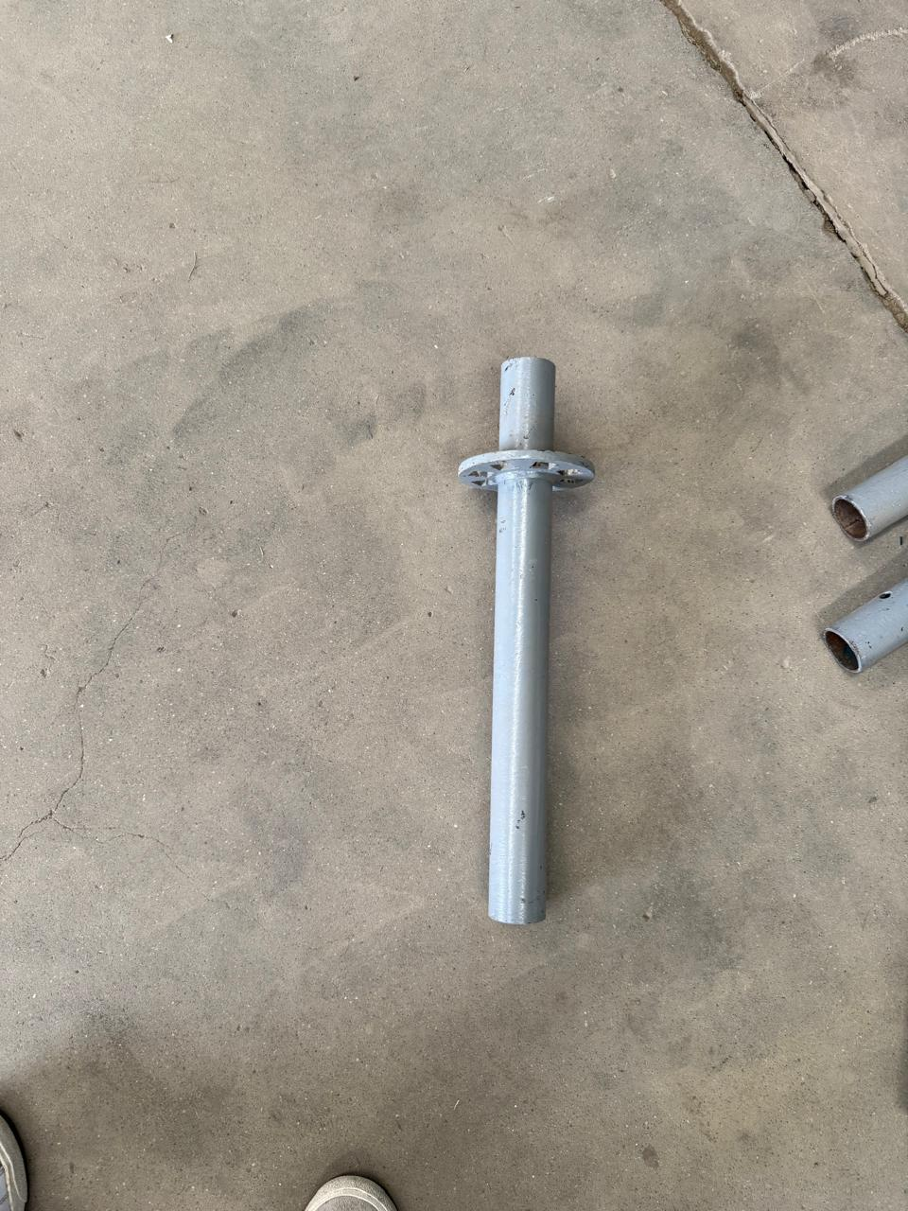
6 | NUDO COMPLETO DE ANDAMIO |  | 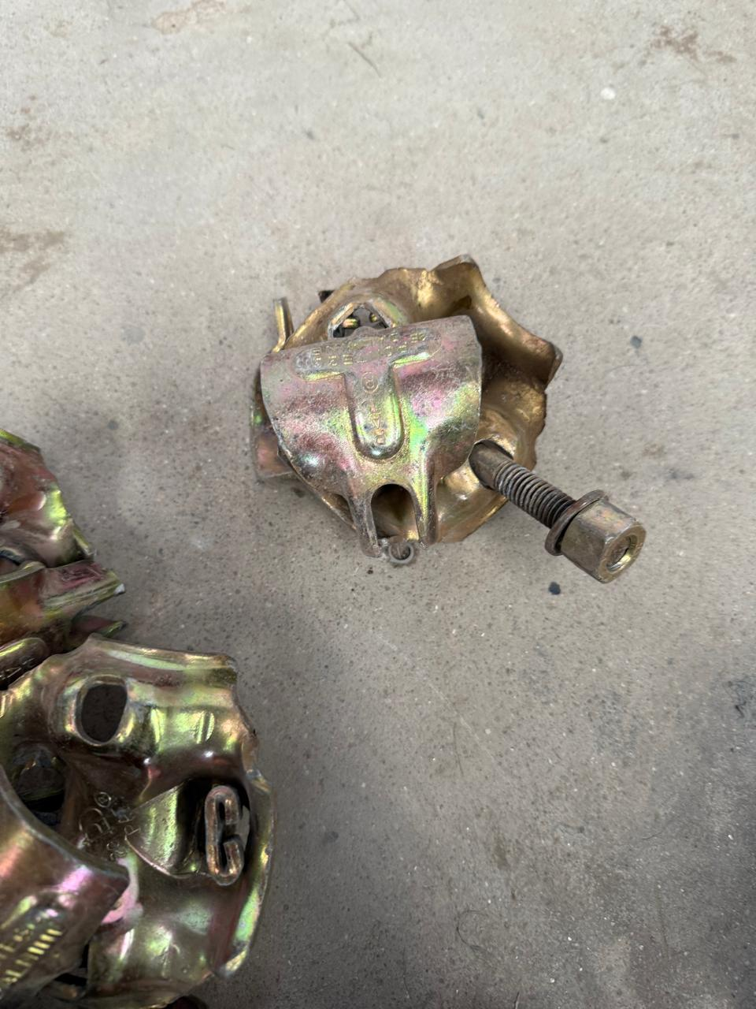
11 | ESPIGA PARA UNION DE CAÑOS DE CERRAMIENTO |  | 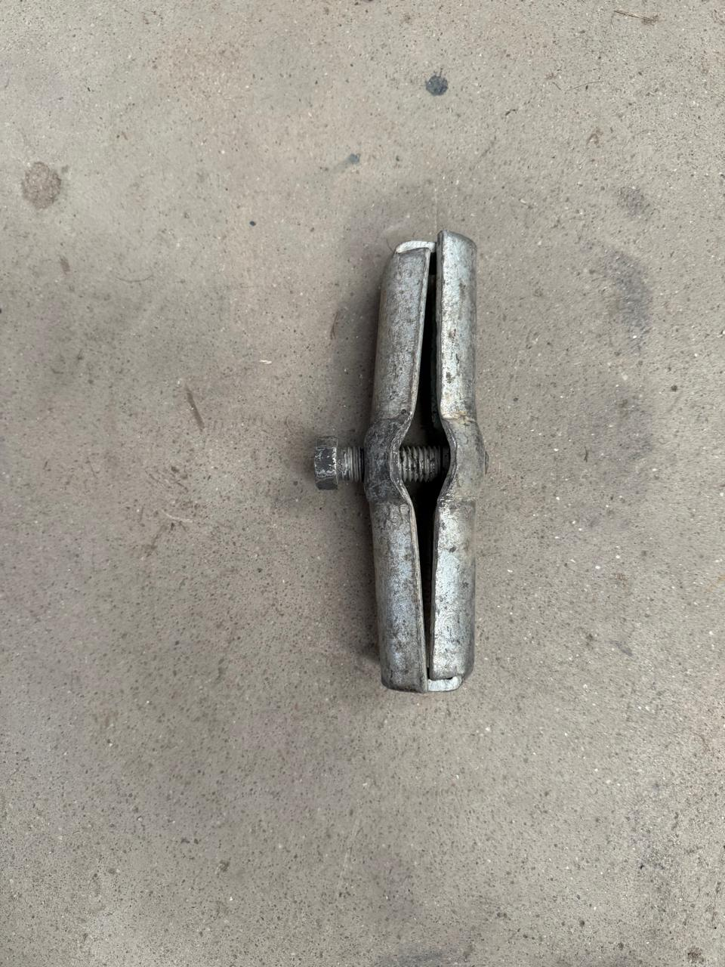
2 | NUDO TERMINAL PARA LONA DE TECHO |  | 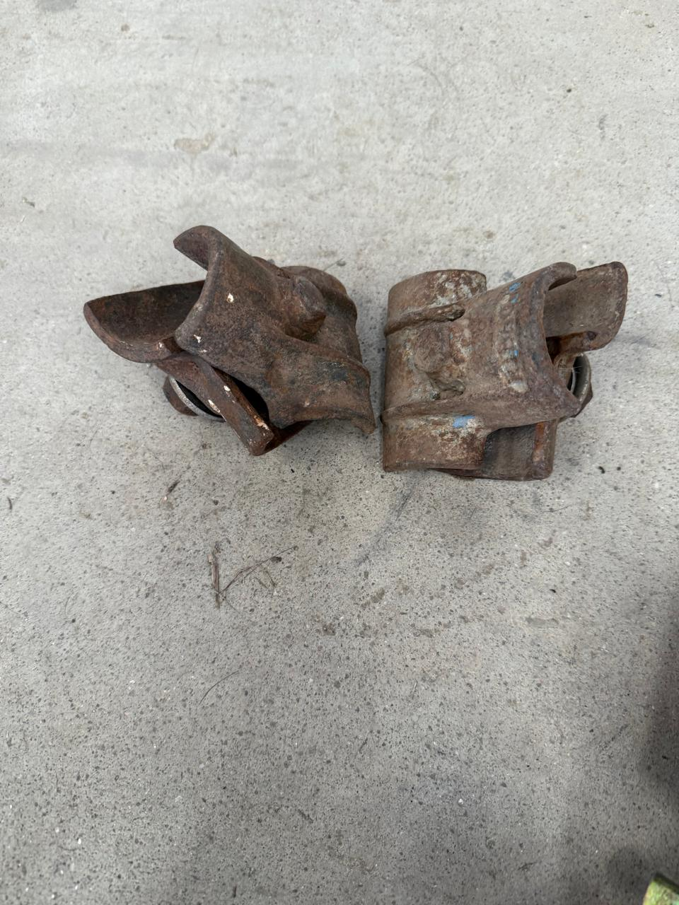
12 | GUYON DE 15CM PARA BARANDA VIP |  | 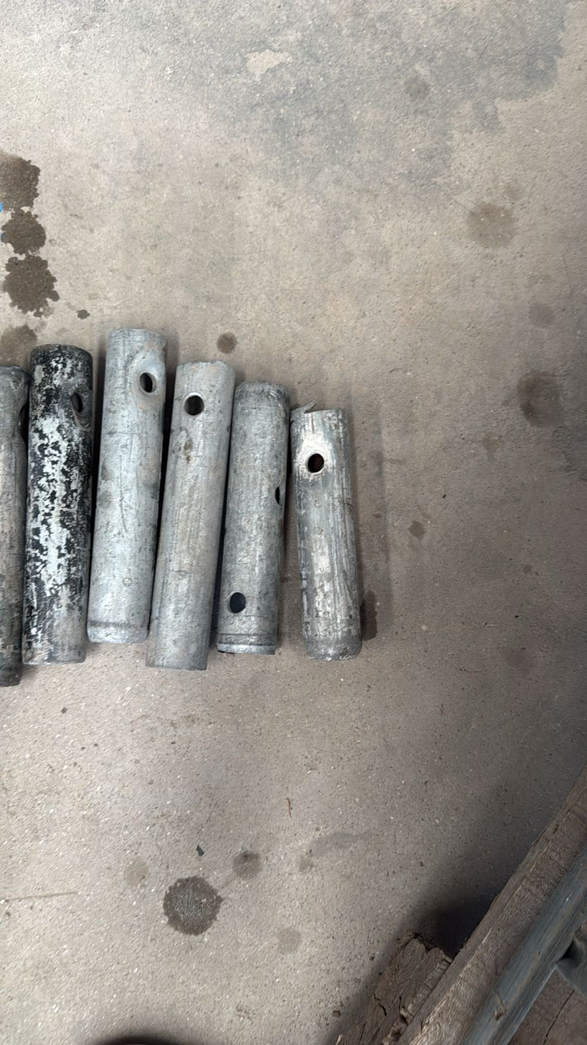
6 | GUYON DE 20 CM |  | 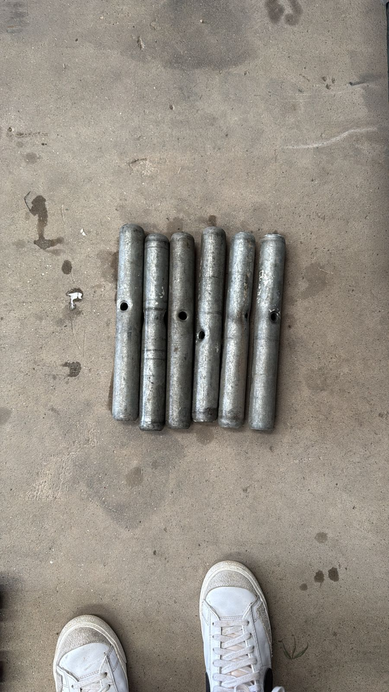
220 | BASES C/ COLLARIN DE 0.40 |  | 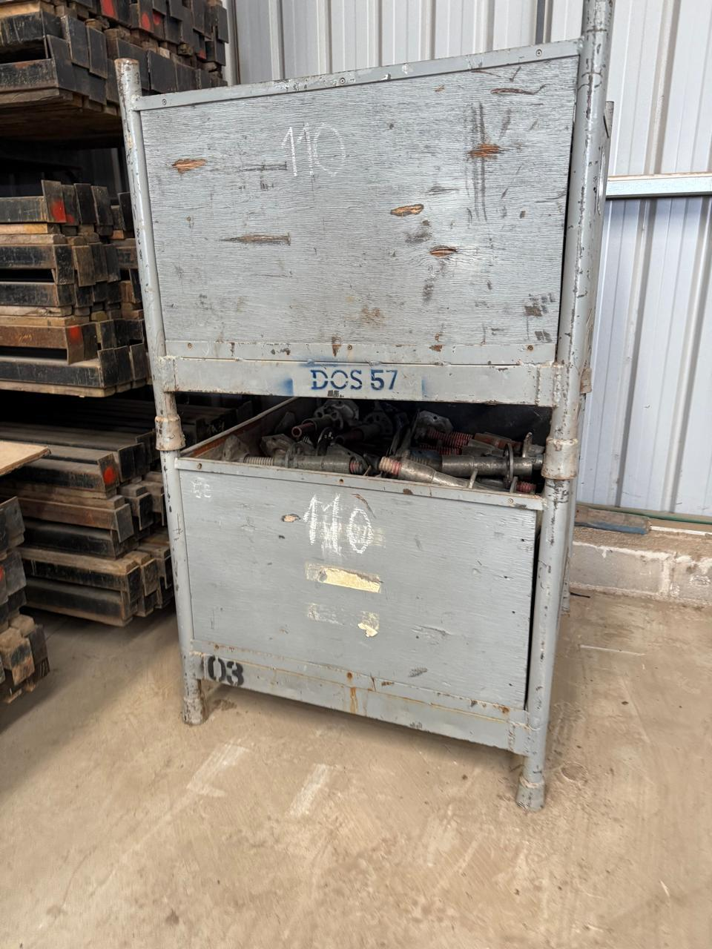
 | BASES C/ COLLARIN DE 0.60 |  | 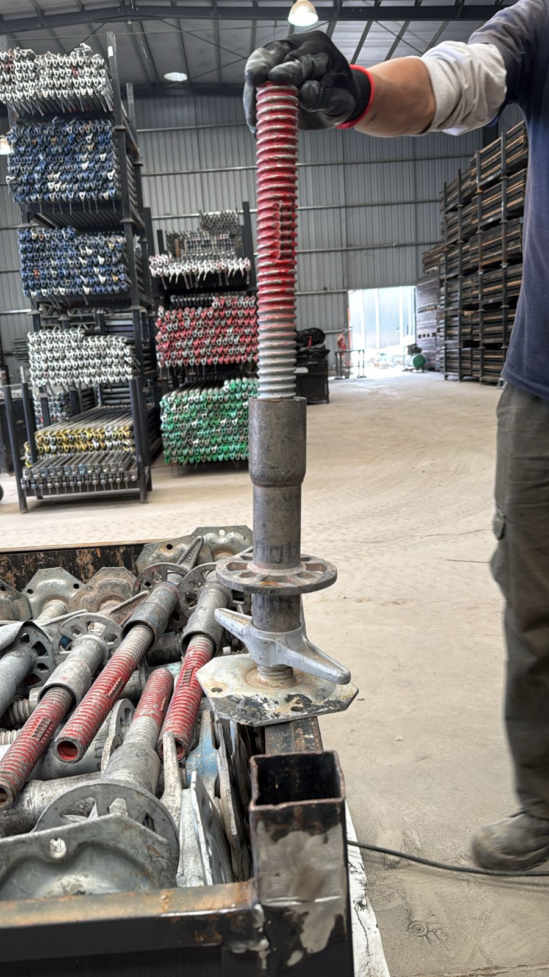
6 | STRINGER DE 1.09 |  | 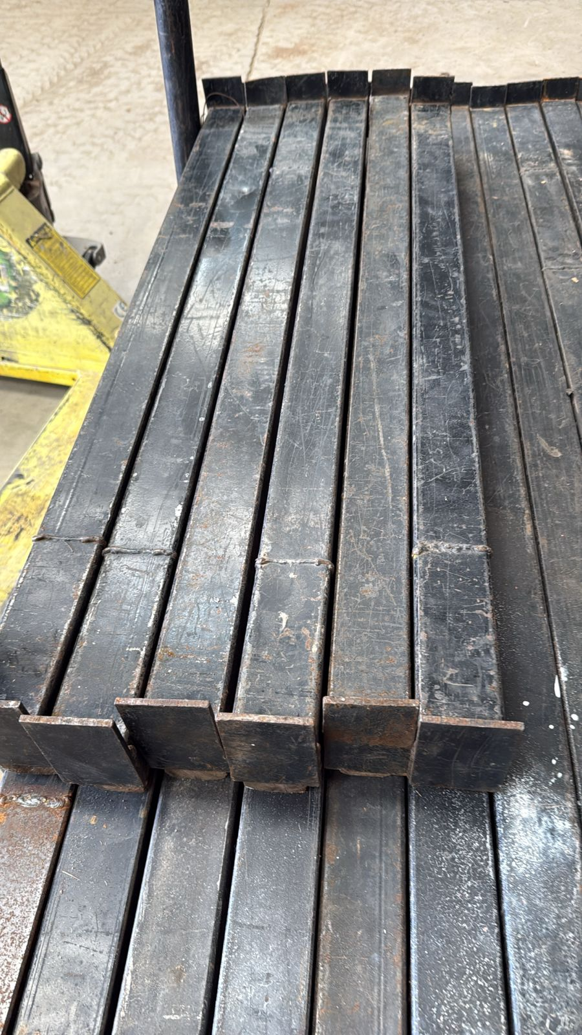
40 | STRINGER DE 1.57 |  | 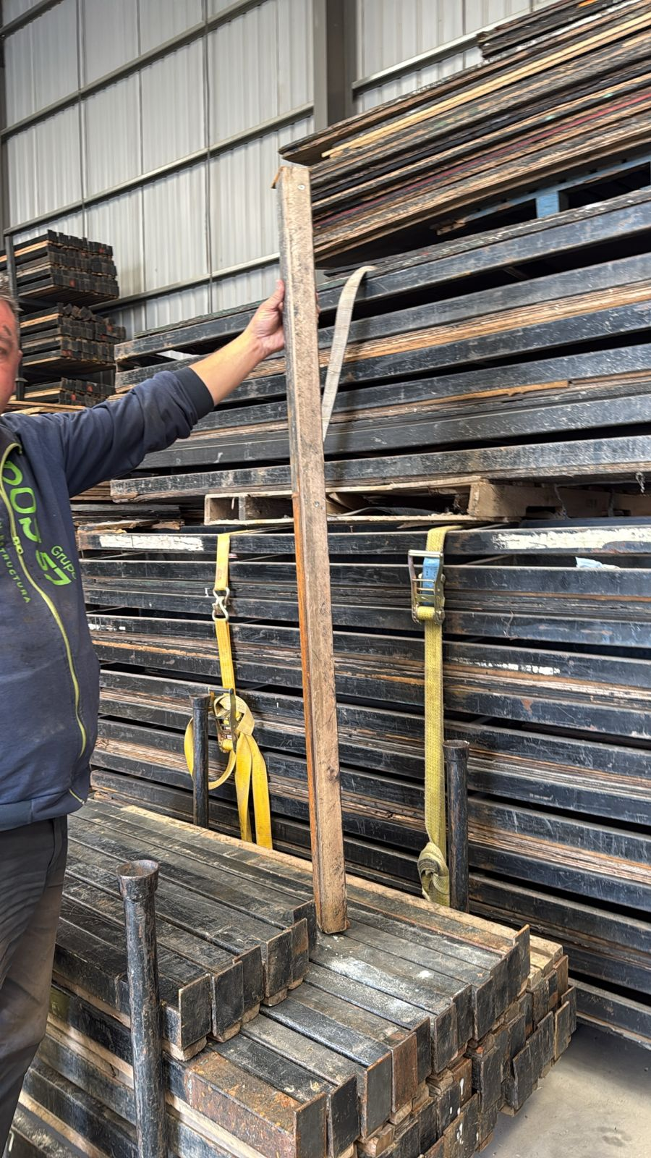
13 | PERCHA/MENSULA DE 0.73 |  | 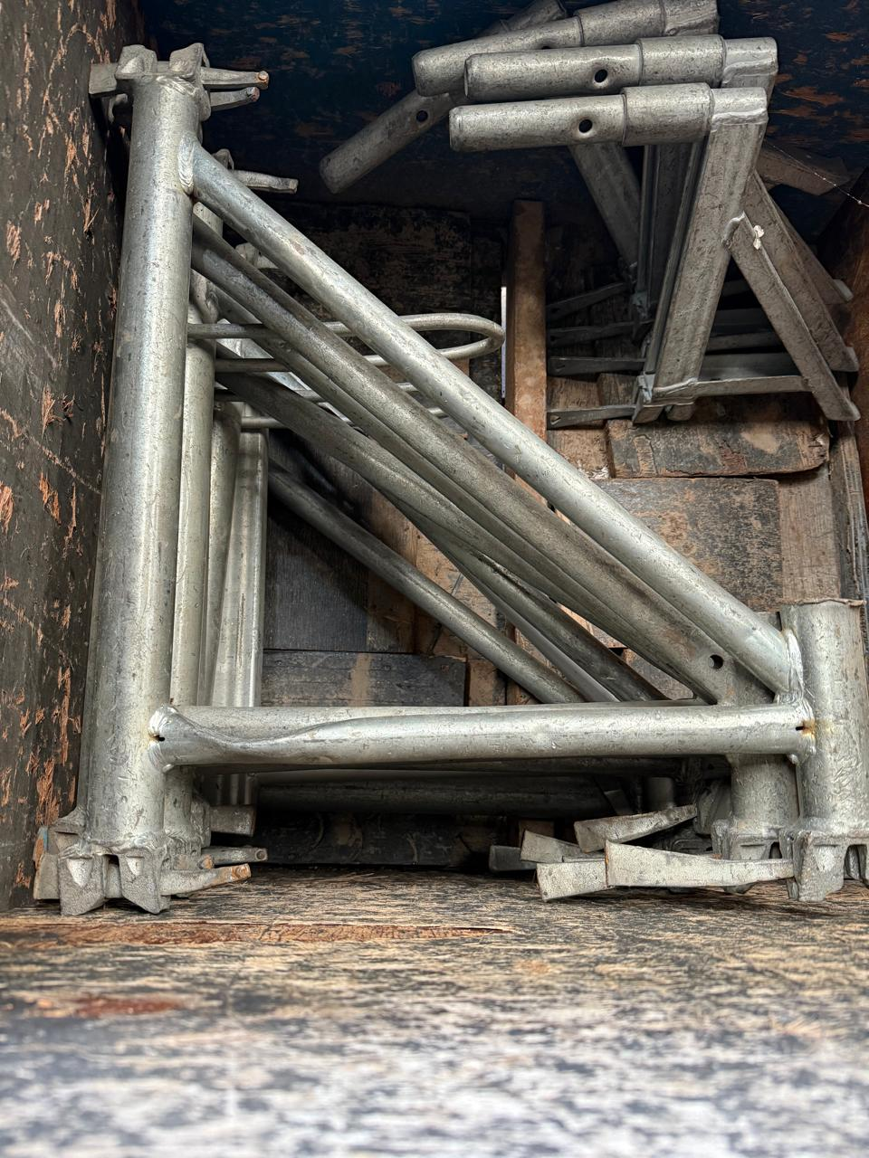
 | PERCHA/MENSULA DE 0.32 |  | 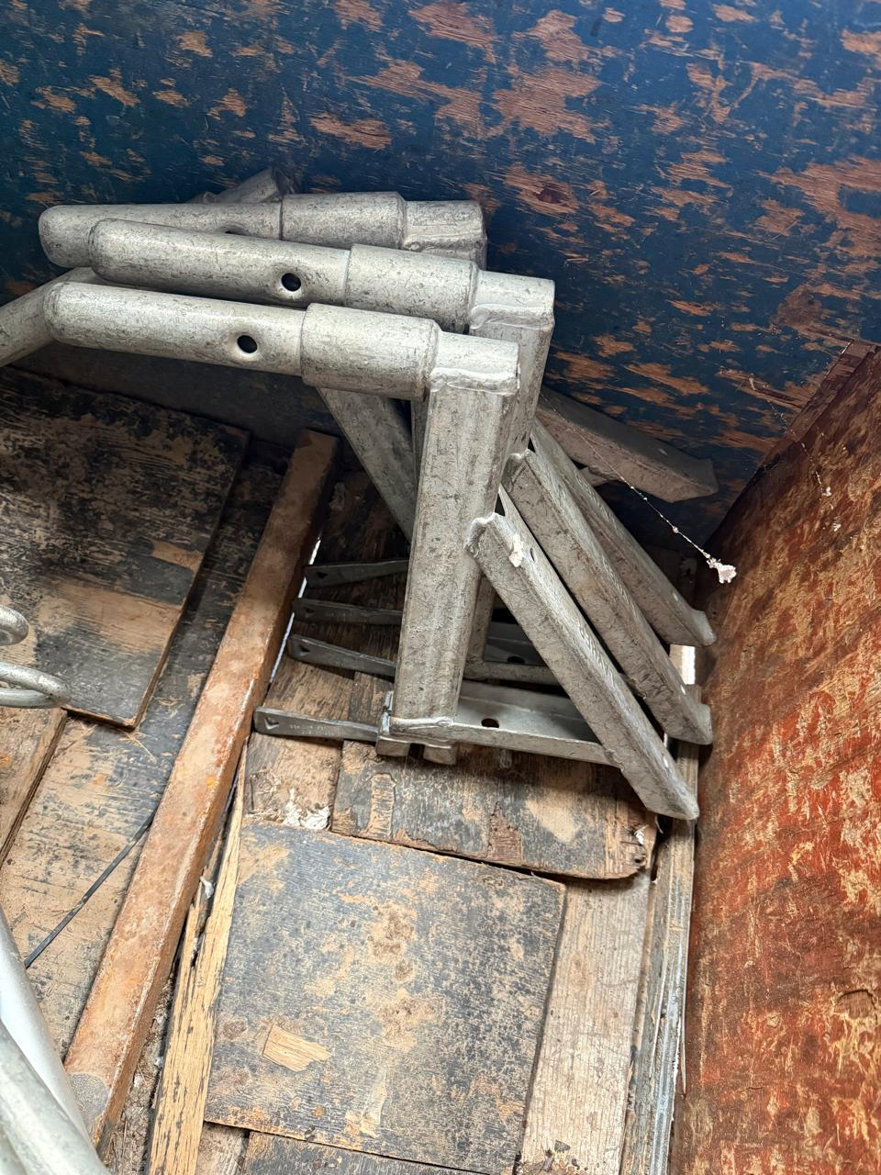

PAÑOL
stock PAÑOL

cantidad | material | IMAGEN | observacion

20 | CASCO DE PISO AZUL
19 | CASCO DE PISO AMARILLO
17 | CASCO DE PISO BLANCO
2 | CASCO DE PISO ROJO
16 | CASCO DE ALTURA
20 | ARNES COMPLETO | 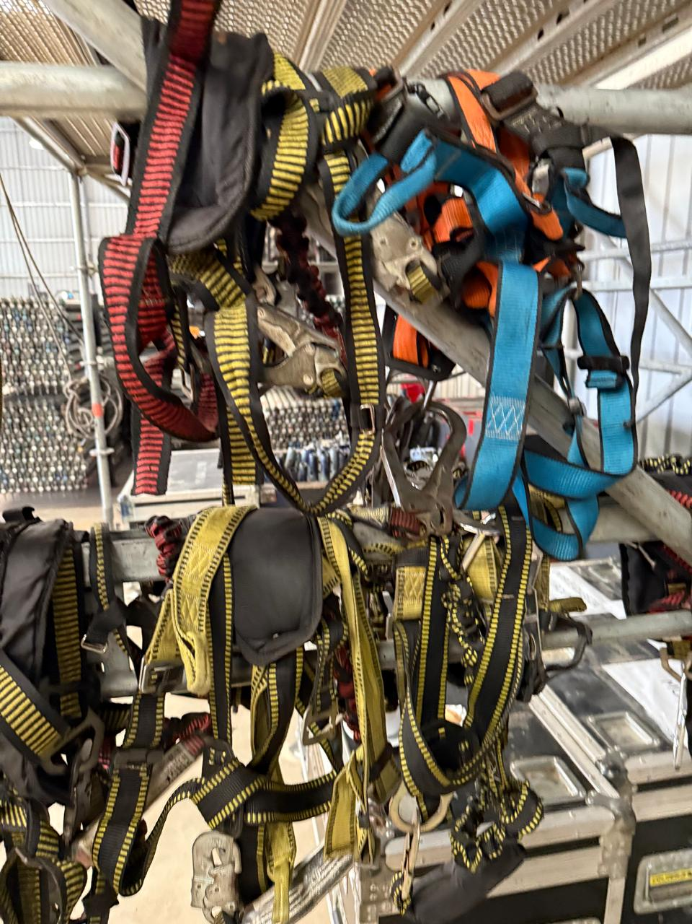 | CON COLA DE MONO
1 | ARNES SIN COLA DE MONO
1 | GRUPO ELECTRÓGENO | 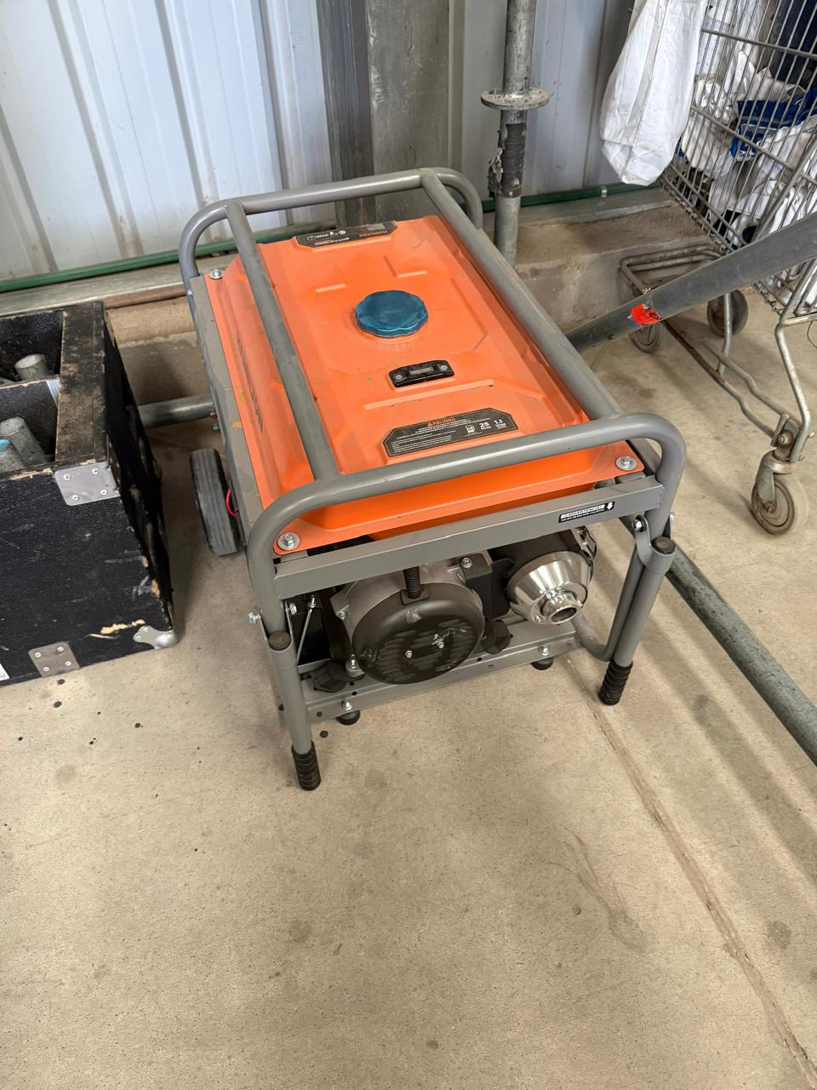
3 | LLAVE COMBINADA N° 13
1 | LLAVE COMBINADA N° 14
4 | LLAVE COMBINADA N° 19
7 | LLAVE COMBINADA N° 22
1 | LLAVE COMBINADA N° 23
2 | LLAVE COMBINADA N° 24
1 | LLAVE 1 PULGADA 1/8
3 | TENAZA
1 | ALICATE
1 | MARTILLO
3 | CRIQUET
3 | ENGRAMPADORA |  | HAY 2 MÁS ROTAS
3 | MAZA DE 1KG
2 | DESTORNILLADOR PHILIPS
2 | MARTILLO DE GOMA
2 | NIVEL DE MANO |  | HAY 2 MÁS ROTOS
10 | MECHA
2 | RULETA 100 MTS
2 | RULETA 5 MTS
1 | PALA ANCHA |  | CABO ROTO
1 | PALA DE PUNTA |  | CABO ROTO
2 | PICO
1 | MACHETE
1 | PICO DE LORO
1 | PINZA PERRO
30 | KG DE ALAMBRE
20 | RATCHET DE 3MTS
20 | RATCHET DE 3MTS C/MAQUINA GRANDE
5 | CONSERVADORA
3 | TERMOLAR
1 | CORTADORA DE PASTO
6 | MAQUINA ATORNILLADORA |  | A 1 LE FALTA UNA BATERIA
1 | MAQUINA ALTO IMPACTO |  | COMPLETA CON 3 TUBOS
1 | ROTOPERCUTORA |  | 1 ROTA
6 | LUZ DE TRABAJO
19 | LINGA DE ACERO DE 1MTS
6 | ESPATULA
2 | TABLERO ELÉCTRICO
2 | CALADORA |  | 1 ROTA
1 | MAQUINA CIRCULAR
1 | CIRCULAR A BATERÍA
2 | DISCO PARA CIRCULAR
4 | REPUESTO PARA CALADORA
1 | MAZA DE VOLEO
18 | RATCHET DE 1MTS
1 | AMOLADORA ELÉCTRICA |  | ROTA
1 | AMOLADORA A BATERÍA
6 | ESTUCHE PARA TORNILLOS
1 | EMBUDO
15 | RODILLOS
1 | PISTOLA PARA PINTAR
4 | MAMELUCO BLANCO
10 | MAMELUCO AZUL
6 | PROLONGACION NEGRA
1 | PROLONGACION LILA
10 | BOTAS PARA LLUVIA
2 | CINTA DE PAPEL NEGRA
10 | CINTA DE PAPEL BLANCA
6 | CINTA DE PELIGRO
14 | CINTA DUCK TAPE
26 | CINTA AISLADORA
18 | CINTA DOBLE FAZ
77 | CINTA TRANSPARENTE
4 | ROLLO DE FILM GRANDE
24 | ROLLO DE FILM CHICO
10 | PINTURA COLOR NEGRO QUIMEX |  | 20 L
6 | PINTURA PARA CERRAMIENTO |  | 20 L
11 | LATA DE SINTETICO NEGRO |  | 4 L

